关系图
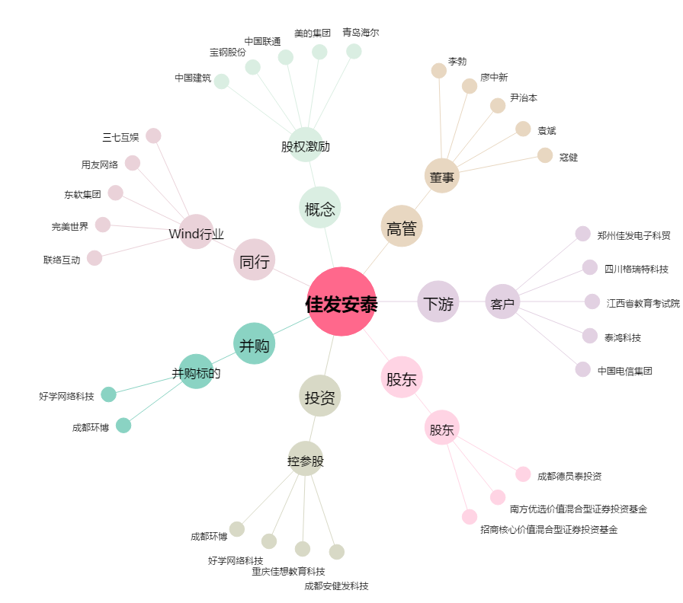
佳发安泰[300559.SZ] - 关系概览图

